エビデンス
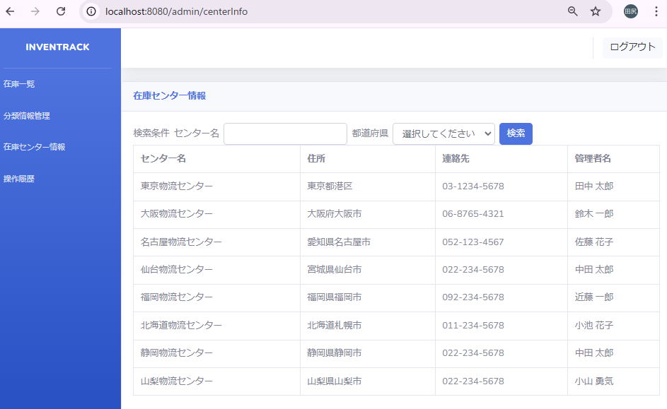
試験エビデンス |  |  | システム名 | 在庫管理システム | 作成者 | amoibe
 |  |  | 業務分類 | Admin
 |  |  | 機能 | 在庫センター情報 | 作成日 | 2025-01-01
 |  |  | 機能ID | IT01F004
項番 |  | 1-1

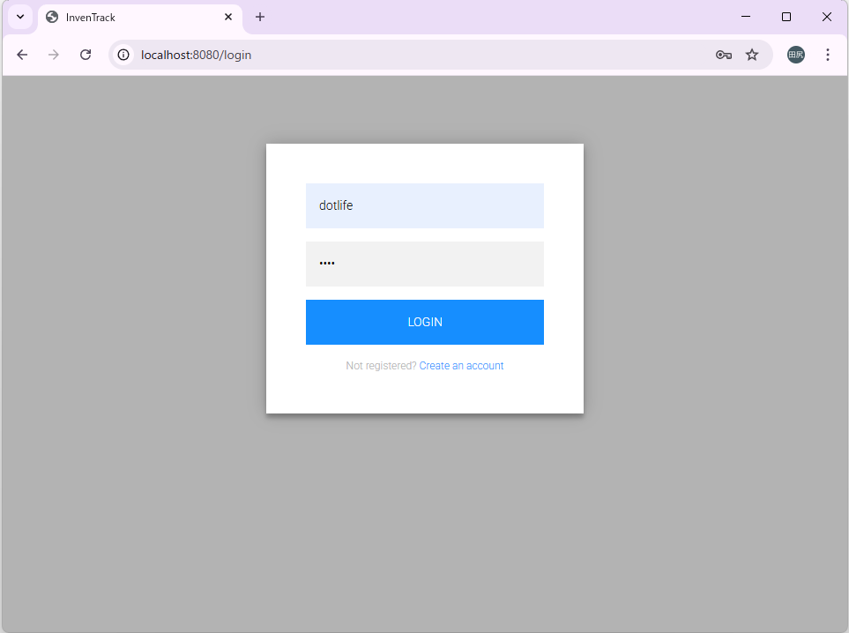

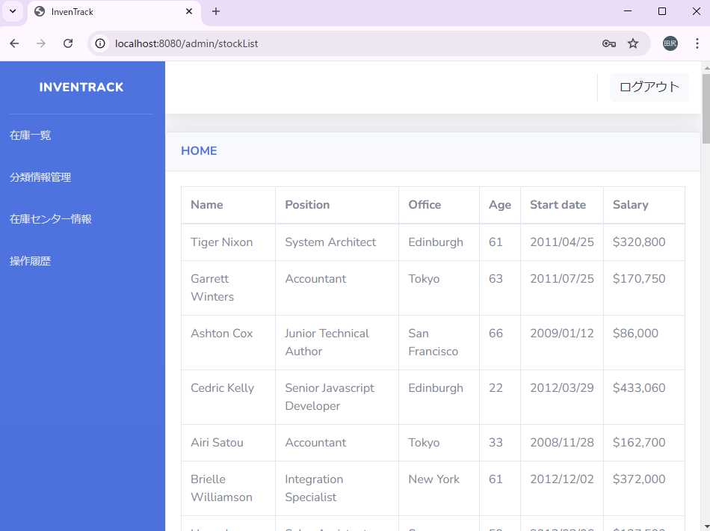

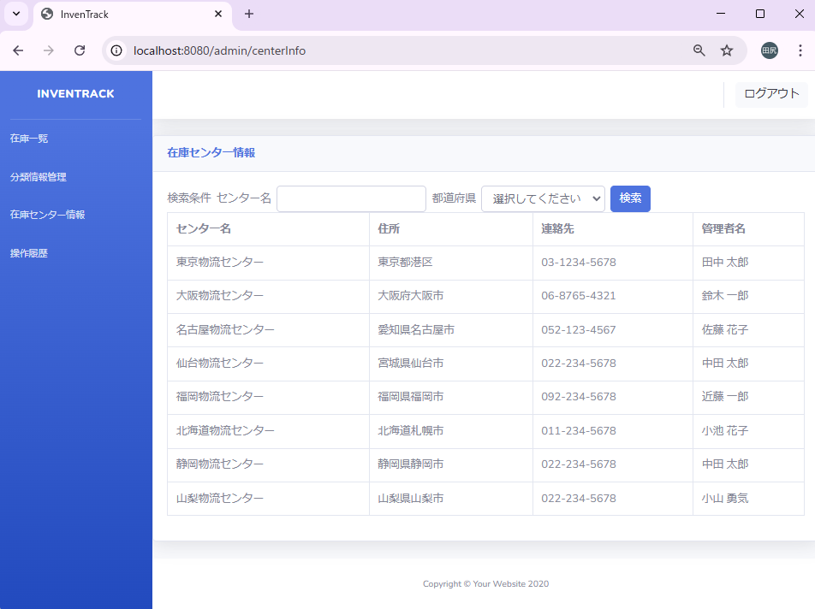
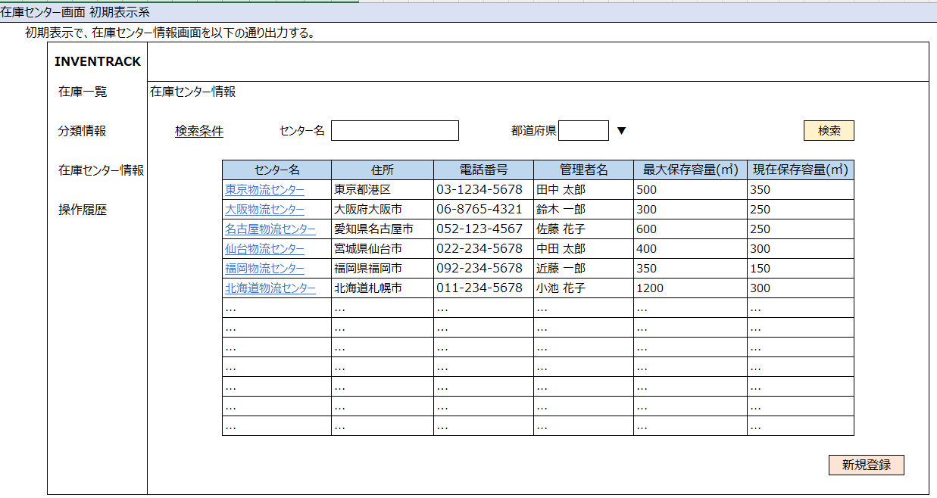

項番 |  | 1-2

項番 |  | 1-3

 | 対象データ
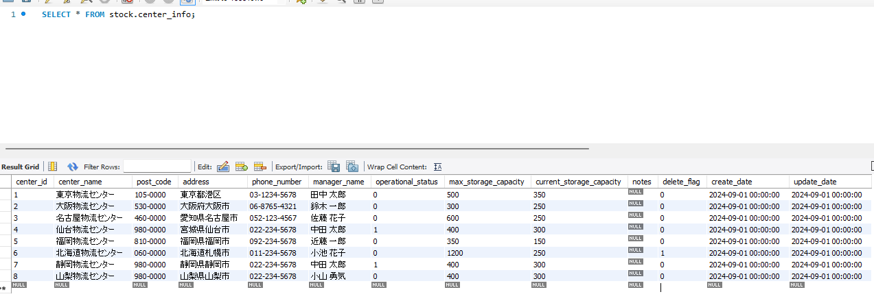

 | 出力結果

障害ID_001
対象データ

削除フラグ＝1のレコード

出力結果

削除フラグ＝1のレコードが表示されている

障害ID_002
対象データ

削除フラグ＝1のレコード

出力結果

削除フラグ＝1のレコードが表示されている

